1. DATOS ENTIDAD
Consejería de Educación, Cultura y Deportes
Dirección General de Juventud y Deportes
035693
Nº Procedimiento
Código SIACI
SKLA
Organismo destinatario:
Consejería de Educación, Cultura y Deportes
Dirección General de Juventud y Deportes
Código DIR3: A08014350

Anexo de Justificación subvenciones a clubes deportivos y S.A.D. de máximo nivel de Castilla-La Mancha
Temporada 2024/25

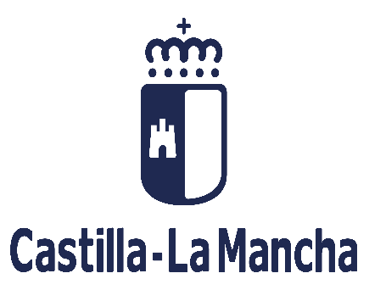

Nombre de la entidad

NIF

Modalidad deportiva
DATOS DE LA ENTIDAD QUE SOLICITA LA SUBVENCIÓN
Competición

Representante

Nº de teléfono

2. JUSTIFICACIÓN
Consejería de Educación, Cultura y Deportes
Dirección General de Juventud y Deportes
035693
Nº Procedimiento
Código SIACI
SKLA
Organismo destinatario:
Consejería de Educación, Cultura y Deportes
Dirección General de Juventud y Deportes
Código DIR3: A08014350
Anexo de Justificación subvenciones a clubes deportivos y S.A.D. de máximo nivel de Castilla-La Mancha para la temporada 2024/25

 | Nombre de la entidad: | 0
 | NIF: | 0
 | Modalidad deportiva: | 0
 | Competición | 0
 | Representante legal: | 0
 | Teléfono de contacto: | 0

Relación clasificada de gastos (ver apartado décimo de la convocatoria)
Relación clasificada del total de los gastos realizados por el beneficiario, ordenada por conceptos, con identificación del acreedor y del documento identificativo, fecha de emisión de la factura, número de factura, el concepto del mismo con la fecha, forma de pago y el importe en € sin impuestos.
Dicha relación deberá presentarse digitalizada como archivo adjunto del formulario de justificación.

ORDEN (1,2,3.) | ACREEDOR | NIF | FECHA FACTURA | Nº FACTURA | CONCEPTO DE GASTO | FECHA DE PAGO | IMPORTE (en € y sin impuestos)
1
2
3
4
5
6
7
8
9
10
11
12
13
14
15
16
17
18
19
20
21
22
23
24
25
26
27
28
29
30
31
32
33
34
35
36
37
38
39
40
41
42
43
44
45
46
47
48
49
50
51
52
53
54
55
56
57
58
59
60
61
62
63
64
65
66
67
68
69
70
71
72
73
74
75
76
77
78
79
80
81
82
83
84
85
86
87
88
89
90
91
92
93
 |  |  |  |  |  | TOTAL: | 0

3. OTROS INGRESOS
Consejería de Educación, Cultura y Deportes
Dirección General de Juventud y Deportes
035693
Nº Procedimiento
Código SIACI
SKLA
Organismo destinatario:
Consejería de Educación, Cultura y Deportes
Dirección General de Juventud y Deportes
Código DIR3: A08014350
Anexo de Justificación subvenciones a clubes deportivos y S.A.D. de máximo nivel de Castilla-La Mancha para la temporada 2024/25

 | Nombre de la entidad: | 0
 | NIF: | 0
 | Modalidad deportiva: | 0
 | Competición | 0
 | Representante legal: | 0
 | Teléfono de contacto: | 0

2. Relación detallada de otros ingresos o subvenciones que hayan recibido para el mismo fin.
Dicha relación deberá presentarse digitalizada como archivo adjunto del formulario de justificación

ENTIDAD QUE HAYA REALIZADO EL INGRESO |  |  |  | CUANTIA | FECHA DEL INGRESO

 |  |  | TOTAL: | 0

